Sheet1
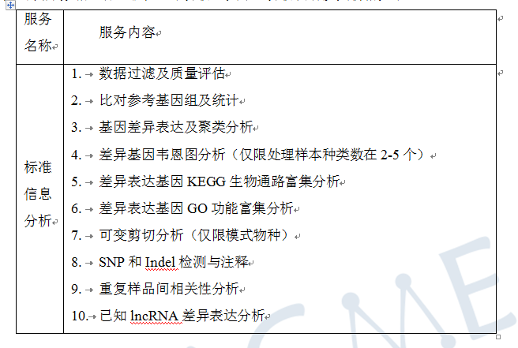
合同编号 | 客户姓名 | 物种 | 参考基因组 | 测序类型 | 测序模式 | 测序数据量/单位 | 样品名称 | 博越编号 |  | 生物学重复 | 实验组vs对照组 |  | 分析内容 | 分析周期 （质检合格-项目结题） | 数据路径 | 备注
 |  |  |  |  |  |  |  |  |  |  | 实验组 | 对照组
BYZH201904S0081S | 佳木斯大学刘德江6个软枣猕猴桃转录组de novo测序 | 软枣猕猴桃（Actinidia arguta ） | 无 | ployA转录组 | PE150 | 6G | A1_1 | WR191820B | 前4个样本之前分析过 | 2组，每组3个重复 | A1 | A2 | 见截图 | 2020/4/21-2020/6/9 | N:\2020年4月24号排机\liudejiang
 |  |  |  | ployA转录组 | PE150 | 6G | A1_2 | WR191821B
 |  |  |  | ployA转录组 | PE150 | 6G | A2_1 | WR191822B
 |  |  |  | ployA转录组 | PE150 | 6G | A2_2 | WR191823B
 |  |  |  | ployA转录组 | PE150 | 6G | A1_3 | WR200570Y
 |  |  |  | ployA转录组 | PE150 | 6G | A2_3 | WR200571Y

